Bug reports
№ | Priority | Summary | Description | Pre-condition | Test data | Steps of Reproduce | Expected result | Actual result | Приложения | Примечания
1 | Medium | Со страницы News нельзя перейти на страницу About через главное меню, кнопка задизейблена | - | Пользователь не авторизован | Логин: "login2" Пароль: "password2" | 1. Открыть приложение 2. Ввести логин "login2" и пароль "password2" 3. Нажать на кнопку "Войти" 4. Нажать на кнопку All news 5. Нажать на кнопку Главного меню (гамбургер) 6. Нажать на кнопку About | Открылась страница с информацией о приложении | Кнопка задизейблена | 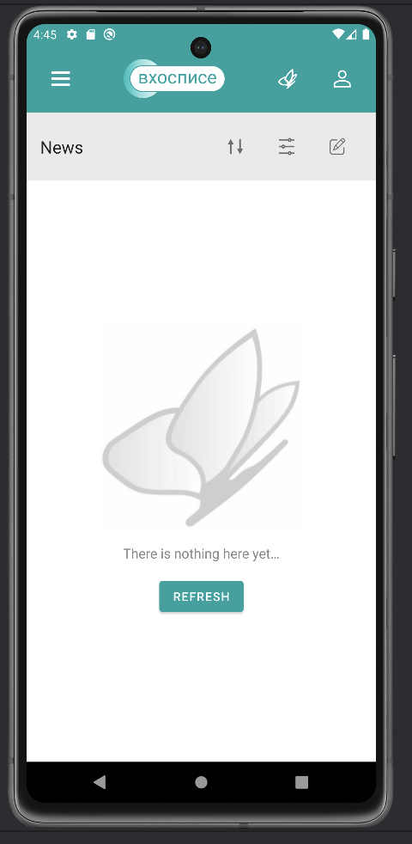 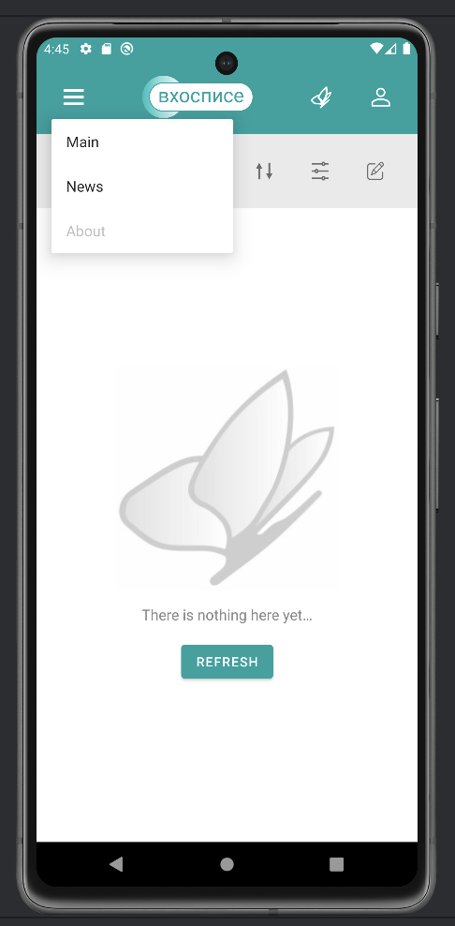
2 | High | При вводе неверного пароля отображается текст "что-то пошло не так" | - | Пользователь не авторизован | Логин: "login2" Пароль: "password" | 1. Открыть приложение 2. Ввести логин "login2" и пароль "password" 3. Нажать на кнопку "Войти" | Всплывает сообщение об ощибке "Не верный логин или пароль" | Всплывает сообщение об ощибке "Что-то поршло не так, попробуйте позже" | 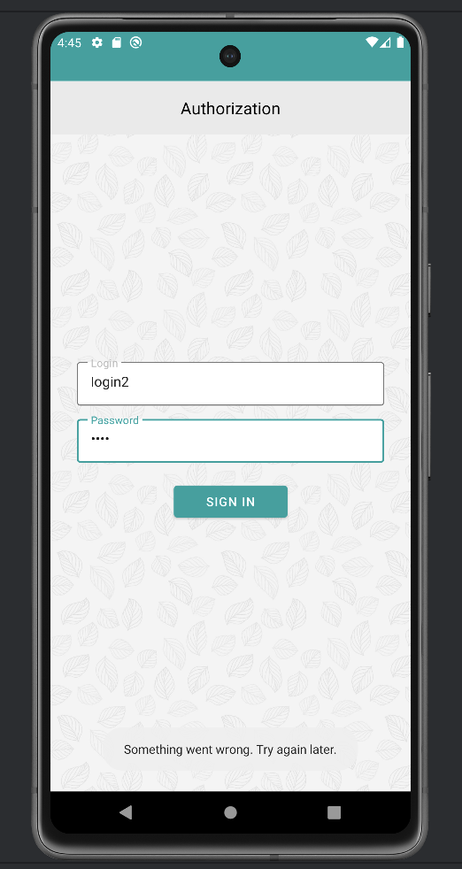 | Проверить остальные сообщения об ошибке. Например отсутствие интернета и т.п.

